상품제안서
티슈처럼 뽑아쓰는 박스형 점착메모지 | 상품코드: S37808

 |  |  |  |  |  |  | 02-713-8555 | www.synergygift.co.kr
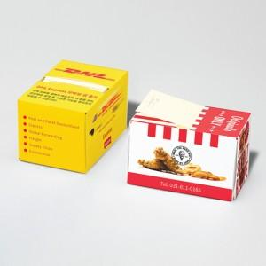 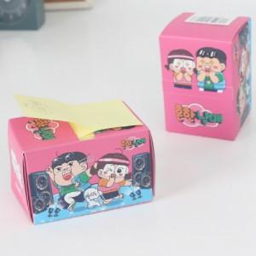

【상세/제작정보】 | <p>별색 인쇄시 30원 추가됩니다.&nbsp;</p>

【인쇄/포장옵션】 | 표지컬러 내지먹1도 / 포장불가능

【공급단가】 | 수량 | 500~ | 1,000~ | 3,000~ | 5,000~ | 10,000~
*VAT별도 | 100매 | 1,300원 | 940원 | 920원 | 900원 | 880원
 | 200매 | 1,760원 | 1,350원 | 1,320원 | 1,290원 | 1,260원

【상품 URL】 | https://www.synergygift.co.kr:443/src/goods_detail.php?gdno=37808

